事例一覧
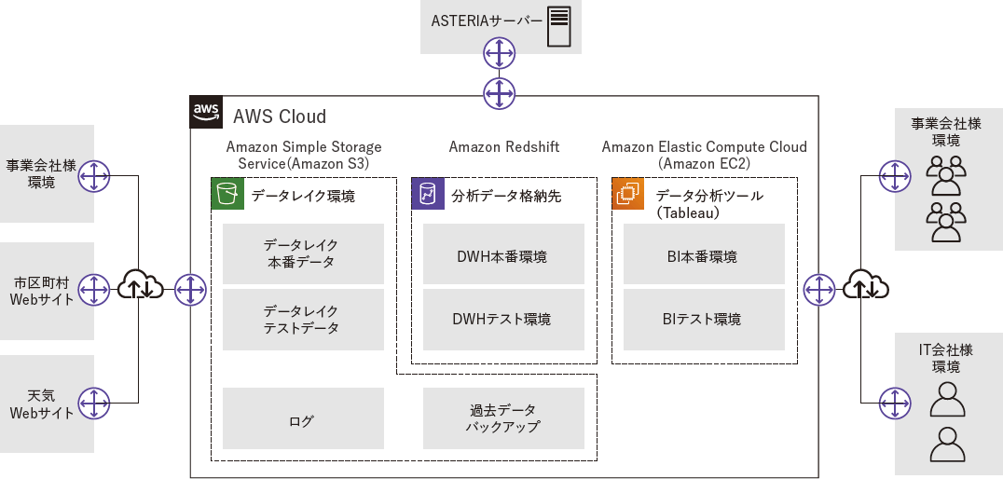
# | 収集した人 | 分析①の担当 | 企業名 | URL | 課題 | 解決のアプローチ・具体的なアクション | 採用したアーキテクチャ | 採用した製品・サービス | データ分析の背景や目的、用途 | 関連する機能・手法・プラクティス | パターン別のベストプラクティス導出(試しにやってみた)
1 | 関角 | 関角 | 相鉄ビジネスサービス株式会社 | https://www.beex-inc.com/results/sbs/ | 業務データがシステムごとに散在、形式もバラバラ | 一番の難所は複雑化した既存環境（Excel）の分析でした。業務システムから出力されたCSVデータや、Excelで管理していた実績データの形式がすべて異なっていたため、それぞれのデータ構造を読み解きながら、Amazon Redshift上で分析できるかたちに加工・変換していった。 |  | AWS Redshift | 属人化解消、データ提供要望対応、基盤移行 | データ可視化、BIツール、集計自動化 | 属人性解消 (職人的なExcel/Access分析) | BI等分析専用ツール導入
 |  |  |  |  | BIツールの使い方が固定化、定型的なデータ分析しかできない | グラフィカルなユーザーインターフェースで、分析軸も自由に変えられるBIツール（Tableau）の導入により、データの提供・分析といった要望にも柔軟に対応できるようになりました。 |  | Tableau
 |  |  |  |  | 業務が属人化され、誰もが自由に使えない | 新たなデータ分析基盤を導入したことで業務データの一元化が実現し、その集計作業も自動化された。これにより業務の属人化が解消され、誰でも集計作業を担当できるようになった |  | ASTERIA Warp

2 | 佐野町 | 五味田 | 株式会社プロトコーポレーション | https://b-library.impress.co.jp/ud/product/code/WD-2019-0054 | データコンテンツビジネスで使うすべての社内データについて、データベーステーブルのリレーションが可視化されていない。 | 「データカタログを構築することで、データベーステーブル間のリレーションが可視化されるなど、データの中身を簡単に把握するための環境が整えられた。これまでは、各サービスのデータを分析したいと考えても、データベース構造やデータの中身がよくわからず、サービスを開発した当事者に問い合わせをかけなければならないケースが頻繁にあったが、データカタログによって、このような手間が不要になった。 | 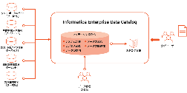 | Informatica Enterprise Data Catalog | ガバナンス、セキュリティ担保 | メタデータ抽出、データカタログ構築、メタデータ可視化 | ガバナンス セキュリティ担保 | メタデータ抽出、データカタログ構築、メタデータ可視化
 |  |  |  |  | システムのデータベースは、サービスごとに構造がバラバラで、データ活用の高度化に向けた環境整備されていない。 | データの所在や意味、流れなどのメタデータを可視化するデータカタログを構築することで、データ活用の高速化や自由化をしていった。
 |  |  |  |  | 使いたいデータへの容易なアクセス／加工を実現されていない | 各サービスで利用されている約20のデータベースからデータを収集し、AI機能によって各データのメタデータから自動的にカタログ情報を抽出して、リポジトリに格納。データのガバナンスとセキュリティを担保しながら、多角的なデータカタログ情報 が提供できる仕組みを作り上げた。
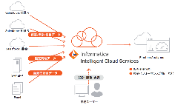
3 | 佐野町 | 櫻木 | Olympus Corporation of Asia PacificLimited（オリンパス アジア・パシフィック社） | https://b-library.impress.co.jp/ud/product/code/WD-2020-0020 | 各地域、異なるシステムやツールを使って営業データや商談データ、販売実績／販売計画、顧客データなどを管理しているため、会議の際には、必要なデータを都度抽出・加工し、資料にまとめ上げるという作業が繰り返されてきた | Informatica Intelligent Cloud Servicesの導入。 上記、多様なクラウドサービス／データソースにアクセスできるコネクタを備え、ビジネス部門のユーザー自身がセルフサービスで利用できる高い操作性やクラウドサービスとオンプレミスの双方にセキュアに接続できる特長を持つソリューション。 |  | インフォマティカのクラウドデータ統合基盤 「Informatica Intelligent Cloud Services」 | データ統合、運用負荷軽減、 セルフサービスBI、可視化、データ統合、リアルタイムモニタリング | セルフサービスETL、データマッピング、コーディングレス,、ダッシュボード | 組織間のデータ統合 組織間データ分析方法統合 運用負荷軽減 | マルチコネクタ標準装備 データ標準化/統合ダッシュボード セルフELTツール(GUI)
 |  |  |  |  | 地域ごとの営業・販売実績を、同じ物差しでリアルタイムに把握できない。 | Informatica Intelligent Cloud Servicesの導入と併せて、統合化したデータに基づき各国の営業活動を可視化するダッシュボードを実装した。 |  | ダッシュボード
 |  |  |  |  | コーディングレスでの直感的なデータマッピングにより、IT部門への負荷をかけずに、営業部門主導でのデータ統合を実現したい。 | Informatica Intelligent Cloud Servicesが持つWebブラウザベースの設計環境、「Informatica Cloud Designer」を用い、データのマッピングを行う。 「Informatica Cloud Designerは、デザインキャンバス上でデータソースとターゲットの変換をドラッグ＆ドロップで直感的に設計できる。 |  | Informatica Cloud Designer
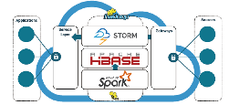
4 | 佐野町 | 毛利 | 三菱ふそうトラック・バス株式会社 | https://b-library.impress.co.jp/ud/product/code/WD-2017-0068 | 離れた場所にある車両の状態を正しく診断し、必要な対処を促すことができない | テレダイアグノーシスサービス「Truckonnect（トラックコネクト）」では、どこにどんな異常があるのか、運行にどんな影響があるのか、どう対処したらいいのか、修理する場合には部品があるサービスセンターはどこなのか、といった情報をユーザーポータルから確認することが可能になる。 |  | Truckonnect（トラックコネクト） | IoTデータ(モビリティデータ)、ビッグデータ分析(現状可視化) | クラウド(Azure)、分散処理基盤(Hadoop)
 |  |  |  |  | ビッグデータの組合・分析を実現 | ビッグデータを組み合わせて活用する「コネクティビティ・プロジェクト」の中核となっている情報分析基盤として、Microsoft Azure HDInsightを採用する。 |  | 情報分析基盤にはMicrosoftのPaaSであるAzure HDInsight

5 | 佐野町 | 大橋 | 株式会社LIXIL | https://b-library.impress.co.jp/ud/product/code/WD-2017-0068 | グローバルな経営を支えるために、社内外の様々なデータの収集・分析を可能にする新たな情報分析基盤を低コストで構築したい。 | HadoopHDPとインメモリデータベースであるSAP HANAの2種類のシステムを組み合わせたシステムを構築。 社外のSNSとホームページのアクセスログや、IoTからの情報はHadoop側で処理し、基礎分析、統計解析、機械学習などの用途で使用する。一方、業務システムのデータはSAP HANA側で処理する。両システムが連携することで、より幅広い情報分析が可能になる。 大容量データを効率的かつ安価に処理できる基盤を構築するために、Hortonworks のHadoop HDPを使用した。 | 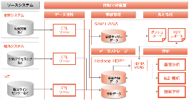 | Hortonworks の情報分析基盤Hadoop HDP SAP社のインメモリデータベースであるSAP HANA | ビッグデータ取集・分析、IoTデータ収集、データ基盤統合、ガバナンス、コスト削減 | インメモリデータベース、Hadoop関連技術(Hive、Spark、YARN、HDFS)、運用管理ツール、
 |  |  |  | https://cloud.google.com/blog/ja/topics/customers/lixil-erp-bigquery | スマート住宅、スマートシティなど、今後は住宅に関連したIoTの適用範囲が拡大するため、家電や住宅設備のセンサーの情報を活用するIoTデータへの対応をしたい。 | 住宅に関連したIoTからの情報は、Hadoop側で処理し、基礎分析、統計解析、機械学習などの用途で使用する。 |  | Hadoop HDP
 |  |  |  |  | ITガバナンスの管理実行 | バラバラだった情報分析基盤を統合すること。 情報分析基盤の統合を進め、データを統合管理することでITガバナンスが強化できる。 これまではデータの出元、集計式が不明瞭なまま、時には都合のいいKPIが算出されることもあったが、分析用データを統合管理することで、誰が見ても結果はひとつのKPIとなる。こうしたITガバナンスにも効果を期待できる。
 |  |  |  |  | 情報分析データの活用を検証 | 分散ファイルシステム(HDFS)、アプリケーション基盤(YARN)、SQL処理(Hive)、 インメモリ処理(Spark)、運用管理ツール(Ambari)など様々なコンポーネントを導入し、情報分析データの活用について検証している。 | 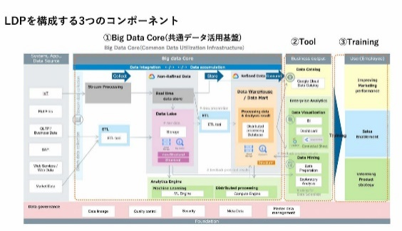 | 分散ファイルシステム(HDFS) アプリケーション基盤(YARN) SQL処理(Hive) インメモリ処理(Spark) 運用管理ツール(Ambari)
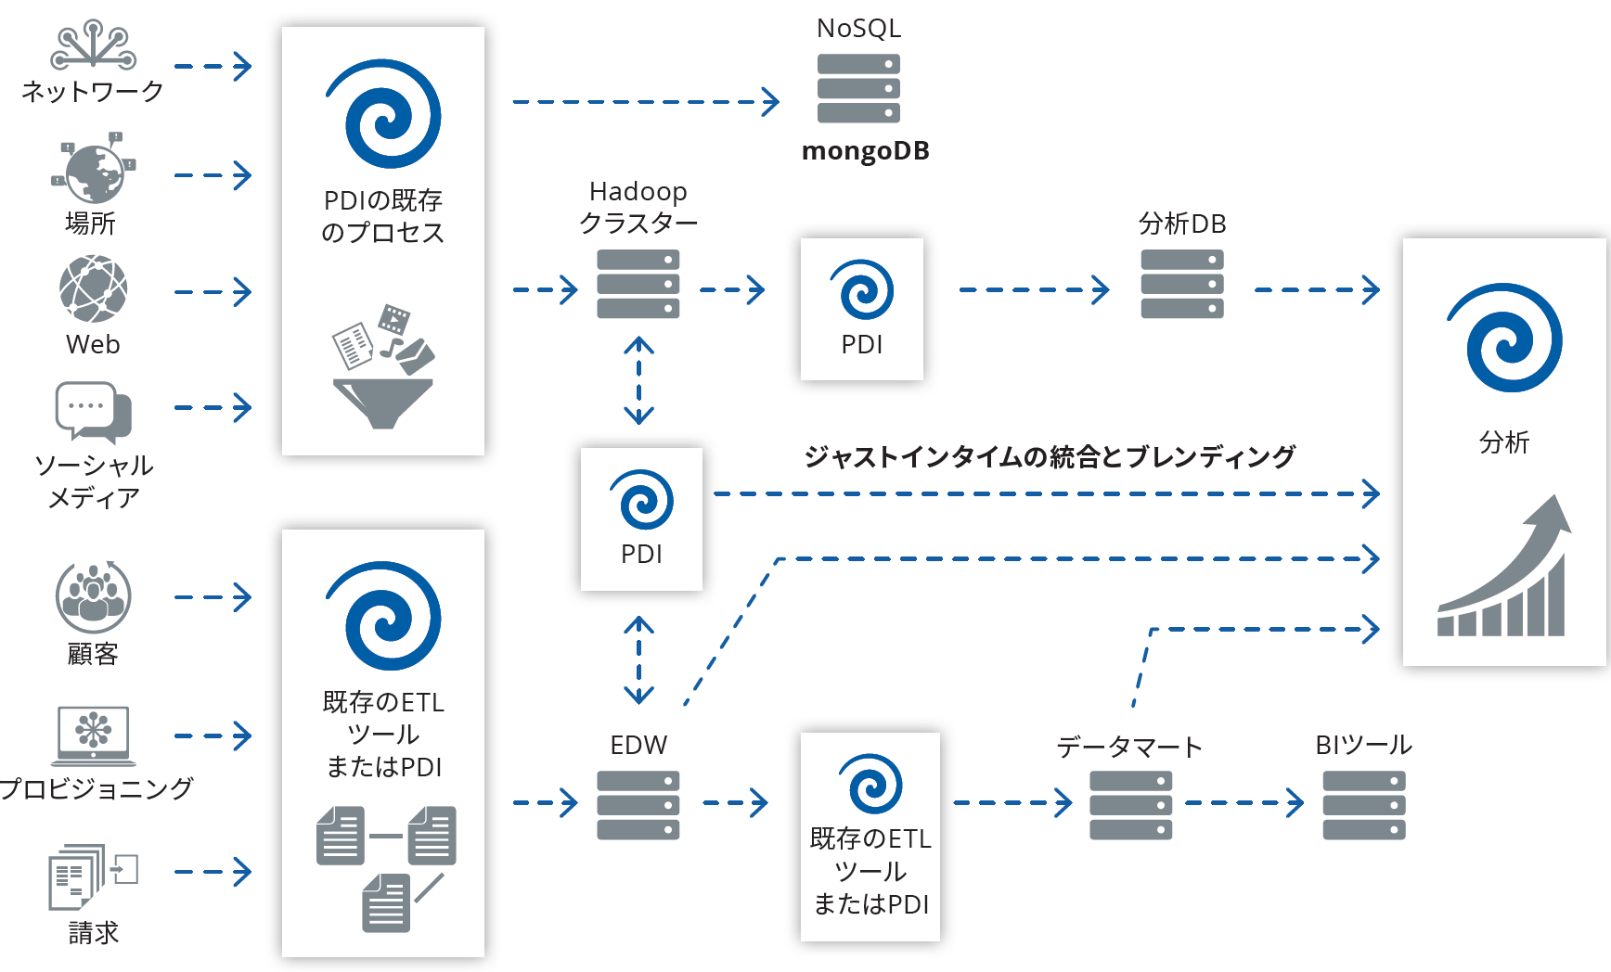
6 | 佐野町 | 関角 | Pentaho | https://b-library.impress.co.jp/ud/product/code/WD-2017-0037 | 異なる分野のデータから分析したい | データブレンディングによって、異なる種類のソースデータを分析可能な状態に統合する。 |  | Pentahoのデータブレンディングツール | リアルタイムデータ収集、データ統合、データガバナンス、データ品質 | 仮想化データセット、データブレンディング
 |  |  |  |  | 出所が異なるデータをリアルタイムに取得しうまくまとめたい。 | ツールによる効率的なデータ統合が必要。 オンデマンドによるソースデータ・ブレンディングを行うツールは、基盤となるシステムや制約を完全に把握したうえで設計された信頼できる構築アプローチが必要。これは精製済みのデータに簡単にアクセスするため、および中間データベースの不要な一時保存を避けるために重要となる。オンデマンドのデータブレンディングによって、仮想化データセットを用いてブレンディングデータを実稼働環境の分析アプリケーションに迅速に配信できる。
 |  |  |  |  | 個々のデータソースに自動または手動による入力が含まれており、さらにそれらが異なるアーキテクチャの異種システムに由来し、そしてそのガバナンスの適用レベルが異なる
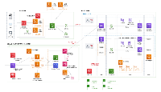
7 | 関角 | 五味田 | リコー | https://aws.amazon.com/jp/solutions/case-studies/ricoh/ | 誰でも簡単にデータを蓄積でき、迅速な可視化が行える基盤とすることで、意思決定までのスピード向上に貢献すること | 可視化領域については、事業や人により要望が異なることから BI ツールは事業部が選べるように Amazon QuickSight とオープンソースのツールを提供しています。 |  | Amazon QuickSightとオープンソースツール | 意思決定スピードUP、データ蓄積、IoTデータ収集 | 複数BIツール選択アプリケーションからデータ収集容易化、データレイク(S3)、収集基盤構築、コンテ基盤✕IoT基盤
 |  |  |  | https://pages.awscloud.com/rs/112-TZM-766/images/L3-02.pdf |  | 事業部の開発者や利用者が簡単にアプリケーションをデプロイしてビジネスを始められる環境を提供し、データ活用基盤に接続することでデータを自動収集できる仕組みを整備しました。
 |  |  |  |  | 各事業部にてデータ蓄積や IoT の仕組みの検討がそれぞれに立ち上がっており、結果としてビジネスに必要な知見が分散する恐れがありました。 | データ収集には、共通データ基盤の Amazon S3 にデータソースとなる他のシステムを直接連携する方式に加えて、新たに構築したコンテナ基盤と IoT 基盤を接続できるようにしました。

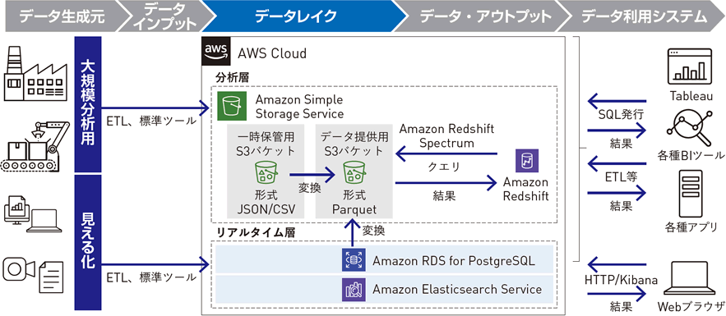
8 | 関角 | 櫻木 | AGC | https://www.beex-inc.com/assets/union/img/results/agc-data-lake/img_detail_01.png | 「攻めのビジネス」のさらなる推進を目指したい | 事業部の要望に応じて横展開を進めながら機能を強化し、ユースケースをもとに標準化を進めていく考えです。そしてこれをカタログ化することで、日々進化するデジタル技術をグループ全体で容易に利用できるようしていく |  |  | 攻めのビジネスへの活用、データドリブン、ビッグデータベース実現(構造化・非構造化データ)、コスト削減、セキュリティ | 利活用のユースケース標準化・カタログ化・再利用化、プロトタイプ開発、アジャイル開発、データレイク、
 |  |  |  |  | データドリブン経営を実現したい | データレイクは現場のユーザーに使ってもらってこそ価値が出るという考えのもと、情報システム部とBeeXに加えて事業部のユーザー部門の3者による共同体制で設計、構築。ユーザーからどんなデータが欲しいか、どんな情報を見たいかといった要望を聞き、プロトタイプを作りながらアジャイル的な開発を進めるスタイル。 |  | Tableau, Kibana
 |  |  |  |  | 「ビッグデータベース」構想のための基盤を整備したい | グループ共通のデータ活用基盤を用意することで、個別に環境を構築する場合と比べて、10分の1以下にコストを抑えることが可能になりました。提供のスピードも個別なら1年以上はかかるところ、1カ月もあればデータが可視化できる環境を用意できます。
 |  |  |  |  |  | 基幹システムに蓄積されていく構造化データと、製造データや機器データなどの非構造化データを一元的に保存するデータレイクを構築し、クラウド型データ活用サービス「VEIN」（ヴェイン）としてグループ内へ提供 |  | Amazon S3, Redsift
 |  |  |  |  |  | オブジェクトストレージのAmazon S3を採用したデータレイクです。このデータレイクには、あらゆる形式の大規模データ・大容量データを安全かつ長期間にわたって保管できます。VEINに投入されたデータは、分析に最適なかたちに変換して保管され、セキュリティも担保されています。
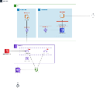
9 | 関角 | 毛利 | 住友重機械工業 | https://www.serverworks.co.jp/case/shi.html | ユーザーがセルフサービスで必要なデータに安全にアクセスできるようにする新たなデータ活用基盤として、AWS上でデータレイクを構築し運用できるかの検討を実施しました。 | 小規模なデータをAWSのデータレイクに置き、Tableauを用いグラフ作成などのビジュアルデータ分析が行えるかを確認します。Amazon S3にCSVファイルのデータを置き、Amazon Athenaを用いてSQLでデータにアクセスできるようにしてTableauから分析ができる環境を構築 |  | Amazon S3, Amazon Athena, Tableau | セルフサービスデータ分析環境、性能向上 | BI分析環境、SQLデータアクセス環境、列指向ファイル化、一括権限管理(AWS Lake formation)
 |  |  |  |  | より多くのデータを扱う際の性能の確認を実施します。これにはSAP ERPに蓄積されてきた会計伝票明細の1億7000万件のデータを利用します。 | CSVのデータは高速な検索、参照ができるよう、AWS Glueを用いて列指向のParquet形式に変換しています。
 |  |  |  |  |  | SAP ERPからのデータ抽出では、処理の流し方で完了できる場合とそうでない場合があり「接続の仕方、処理の流し方によってAWSの裏側で動く仕組みが異なることをサーバーワークスから教えてもらい、落とさずに処理する方法を明らかにしてデータを迅速に抽出できるようになりました。SAP ERPのデータよりも規模の大きな社内データはありません。AWSのデータレイクでどのデータを使っても安心できる性能があることが確認できました |  | AWS Glue
 |  |  |  |  |  | IAMロールでは権限管理がばらばらになりがちです。AWS Lake Formationを使うことで部門単位で一括した権限管理が実現できることを期待しています
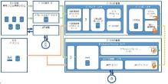
10 | 関角 | 大橋 | 東京海上日動火災保険 | https://active.nikkeibp.co.jp/atcl/act/19/00304/072000001/ | 社内の業務システムがサイロ化していたため、利用部門のリクエストに応じてデータマートなどから必要なデータを集めるのに手間がかかっていた | 「頻繁に分析対象となるデータを定期的に収集・更新する」仕組みにした。これにより、利用部門のリクエストに都度対応する作業を減らそうと考えた。社内からは顧客、契約、事故などの情報を収集し、1カ月単位で更新。社外からは自動車のドライブレコーダーのセンサー情報や衝撃検知時の動画ファイルなどを収集している。 |  | Amazon EC2, S3 | データサイロ化、利用者リクエスト対応、データマート作成、社外データ収集、非構造(センサーデータ、動画データ)収集 | 高頻度アクセスデータの収集自動化

11 | 関角 | 関角 | セブンイレブンジャパン | https://cloud.google.com/blog/ja/topics/customers/seven-central-on-google-cloud-platform | 新型コロナ渦のような不確実性の高い状況では、データを活用した判断が欠かせない。このような状況に対し、本部のアドバイザーがデータを元にいち早く把握して対応する」ために、そのベースとなるデータやアナリティクスを提供する基盤として構築 | ビジネスに有用なデータをクラウド基盤上に一元管理。POSデータはGoogle Cloudのストリーム分析ソリューションを活用して、閉域網経由で収集。収集したデータは、生データのまま、まずはデータレイクに蓄積。これをデータ分析用に加工・整形してデータウェアハウス（DWH）に格納し、最終的に個々のデータ分析ニーズに応じて構築したデータマートに保存する。また、BIツールやスプレッドシートを使ってデータの可視化や分析ができるよう、データウェアハウス上でデータマートが準備する。これにより、現時点でも店頭における購買や在庫のデータは、ほぼリアルタイムで把握できるようにする。 | 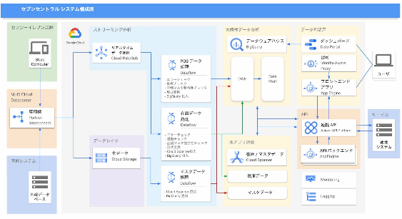 | Google Cloud Pub/Sub, Dataflow, Cloud Storage, BigQuery, Data Portal | POSデータを収集・分析, 分析のリアルタイム性向上、データサイロ化、データ収集の容易化(fromベンダ) | リアルタイムデータ収集、データレイク、ダッシュボード、データマートへのクエリのAPI化、プラットフォーム(クラウド)への移行
 |  |  |  | https://dcross.impress.co.jp/docs/usecase/001792.html | データとビジネスロジックが一体化し、それぞれがレガシーな環境上で構築されていたため、結果的にデータのサイロ化が進んでいた | データとロジックを切り離し、APIを経由したデータ提供を行う。データマートに対しては、Google Cloudが提供するAPI管理プラットフォームであるApigee（アピジー）を介してアクセスする。Apigeeによって、データへのアクセス手段を共通インタフェース化している。さらに、だれがいつどんなAPIを使って何のデータにアクセスしたのかまで把握できる |  | Google Apigee API Platlform, AppEngine,
 |  |  |  | https://www.ryutsuu.biz/it/m091641.html | 既存の環境も構築を担当したベンダーがそれぞれ管理、運用していたため、データが必要な状況でも「自分たちで気軽にデータを取り出すことができない」などの弊害も生じていた | 「サービスの拡張性」「セキュリティ」「オープン性」の3点を重視し、Google Cloudを選択。特にオープン性については「過去のわれわれの『ベンダー依存』の体質、体制から脱却したいという思いから、マルチベンダーで、ものによってはアジャイル開発の体制も構築できるようにした。
 |  |  |  | https://atmarkit.itmedia.co.jp/ait/articles/2009/23/news027.html
12 | 関角 | 五味田 | 第一三共 | https://kn.itmedia.co.jp/kn/articles/2106/02/news062.html | がん領域における高度かつ統合的なデータ分析の対応が重要な経営課題となっているなか、「社内外のさまざまなデータを効率的にデータレイクに統合、管理し、先進技術を用いて分析することで、顧客価値(製品開発の成功確率の向上と期間短縮、製品の安全性と品質の適切なコントロール、新たなLCM戦略など)の最大化に貢献する」為の新しいデータ分析基盤を導入 | プラットフォーム選定にあたっては、技術要件やセキュリティ要件への適合性を複数製品に対して評価し、分析技術のPoCでは、ノンプログラミングツールによる臨床データの統合分析の実現可能性および効率性を検証した結果、基盤にAmazon Web Servicesを採用 | 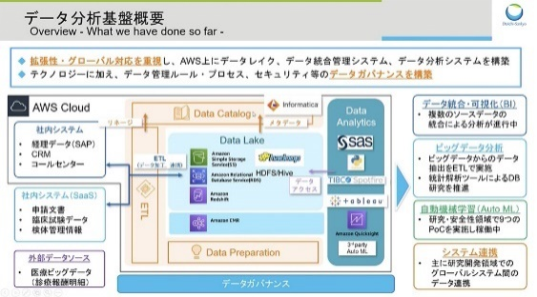 | Amazon Web Services
 |  |  |  | ※要会員登録 |  | 保管基盤は、複数のシステムで構成されており、データの内容に応じて、利用するシステムを使い分けている。例えば、フラットファイルは「Amazon Simple Storage Service」（Amazon S3）、構造化データは「Amazon Aurora」、大規模データは「Amazon Redshift」、分散処理が必要なデータは「Hadoop」に格納される。 |  | Amazon S3, Amazon Aurora, Amazon Redshift, Hadoop
 |  |  |  |  |  | データカタログやETL、Data Preparationといったデータ統合、管理システムには、Informaticaの製品を採用。これにより、データ資産の再利用、2次利用性の向上や、データ加工処理の部品化、テンプレート化による処理の効率化、データの信頼性、コンプライアンスの確保を図っている |  | SAS, TIBCO Spotfire, Tableau, Amazon QuickSight、サードパーティー製の自動機械学習ツール等
 |  |  |  |  |  | 「Amazon EMR」に構築することで、これらの効果に加えて、ビッグデータのデータカタログやデータ加工も可能としている |  | Amazon EMR
 |  |  |  |  | データ管理および分析の品質管理 | データレイク全体を論理的に3つの領域に分離した。「Original Area」には、ソースシステムからの元データを保存する。「Work Area」には、加工中、または分析プロセス検討中のデータを保存、「Finalized Area」には、分析準備が完了したデータを保存している。各領域は、データオーナー部門やセキュリティレベルに応じてさらに細分化され、データカタログの管理単位となっている
 |  |  |  |  | デ薬事規制や個人情報保護など、データ利活用にあたってのコンプライアンスを順守 | コンプライアンスを順守するための承認プロセスを構築。運用プロセスに加えて、プラットフォームやデータ統合、管理ツールの機能による技術的なコントロールを実装している

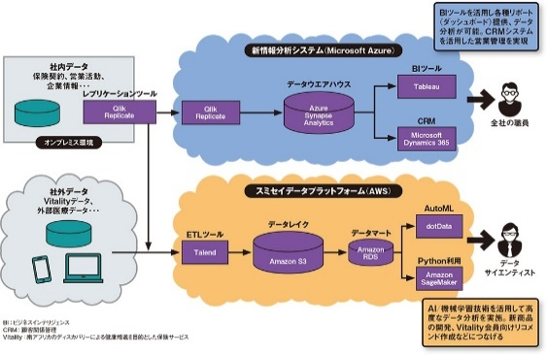
13 | 関角 | 櫻木 | 住友生命 | https://active.nikkeibp.co.jp/atcl/act/19/00304/072100006/ | データ分析基盤を刷新した背景には、データの「量」と「質」の変化に対応するために、分析基盤を高度化したいとのニーズがあった。 | 情報分析システムの後継として、「新情報分析システム」と「スミセイデータプラットフォーム」の2つを2020年9月に稼働させた。2つの使い分けについては「情報分析システムは業務システムと位置付けている。全社員が使うので安定性が求められる。一方、スミセイデータプラットフォームはデータサイエンティストがビッグデータを分析するためのシステムであり、可用性より拡張性や柔軟性を重視している」 |  |  | 業務用(安定性)と分析用(拡張性・柔軟性)環境の分離 | データ分析基盤の分離(マルチクラウド)
 |  |  |  | ※要会員登録 | 量については今後2年以内に分析対象のデータは10テラバイト以上になる。これに対応するため、拡張性を確保する目的でクラウドへの移行を決断した | 新情報分析システムはMicrosoft Azureに構築したDWHである。オンプレミスとクラウド間のデータ連携は「Qlik Replicate」のレプリケーション機能で行う。DWHは「Azure Synapse Analytics」だ。 一方のスミセイデータプラットフォームはAWS上で、AutoMLツールやPythonの開発環境を提供する。ETLツール「Talend」を使い、データを集約・加工している。 |  | Microsoft Azure, Azure Synapse Analytics AWS, Talend
 |  |  |  |  | 質の面では、ExcelではなくPythonでデータを活用できるようにするため、そうした利用環境をクラウド上で整備した。 | 新情報分析システムはBIツールにTableau、CRMツールにはMicrosoft Dynamics 365を採用。これまでに20以上のダッシュボードを提供している。新情報分析システムの稼働により、従来のリポートやデータ分析業務を改善した。「毎月、販売リポートやランキング表を作成していたが、Tableauを使ったセルフサービスBIの提供により、そうした情報を本社ダッシュボードに統一すべくビジネス部門と共に取り組んでいる」 新情報分析システムのデータソースは保険契約、営業活動、企業情報など主にオンプレミス環境上の社内データである。このデータを、TableauやDynamics 365を介して全社の職員が利用する。 スミセイデータプラットフォームのデータソースは社内データ、Vitalityデータ、外部の医療系データベンダーの情報などだ。データレイクに蓄積したデータは分析目的別にデータマートへ格納し、AutoMLツール「dotData」や「Amazon SageMaker」を活用して、データサイエンティストが分析。「医療データを使って新商品を開発するといった取り組みに生かす」 |  | Tableau, Dynamics365 dotData, Amazon SageMaker
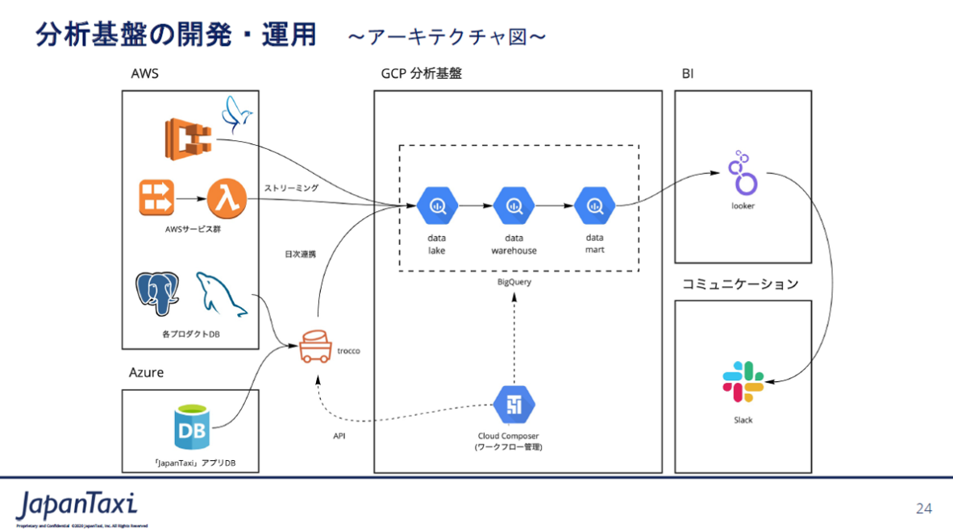
14 | 五味田 | 毛利 | Japan Taxi | https://codezine.jp/article/detail/12038?p=2 | データ連携処理やデータ連携のワークフローの開発にかなりの工数が掛かる | データ連携処理を自前で開発するのではなく、troccoを導入。数多くのデータソースに対応。多種多様なデータベースやストレージサービス、DWHに対応するほか、代表的なCRMアプリケーションやマーケティングツールなどとも連携可能で、現時点では50種類以上のデータソースに対応。高い処理性能を備える点も大きな特徴で、国内で多くの実績を持つオープンソースのデータ転送フレームワーク「Embulk」をベースにしているため、その高い性能や可用性は実証済み |  | AWS | 専用のスマートフォンアプリを通じてタクシーの配車を依頼できるというサービスで、ユーザーがアプリから配車を“注文”すると、近隣を走る提携タクシー会社のタクシーに搭載されたタブレット端末に注文内容が通知される仕組みになっている。こうして「タクシーを使いたいユーザー」と「客を拾いたいタクシー」との間のマッチングを行う。 このほかにも、タクシーに搭載したドライブレコーダーが記録した画像データを収集・解析し、付加価値のある知見や情報を抽出して顧客に提供するようなビジネスも展開している。こうしたビジネスモデルの根幹をなすのが、データ活用・分析の取り組み | 分析基盤のデータ連携処理
 |  |  |  |  |  |  |  | Azure
 |  |  |  |  |  |  |  | trocco
 |  |  |  |  |  |  |  | BigQuery
 |  |  |  |  |  |  |  | looker

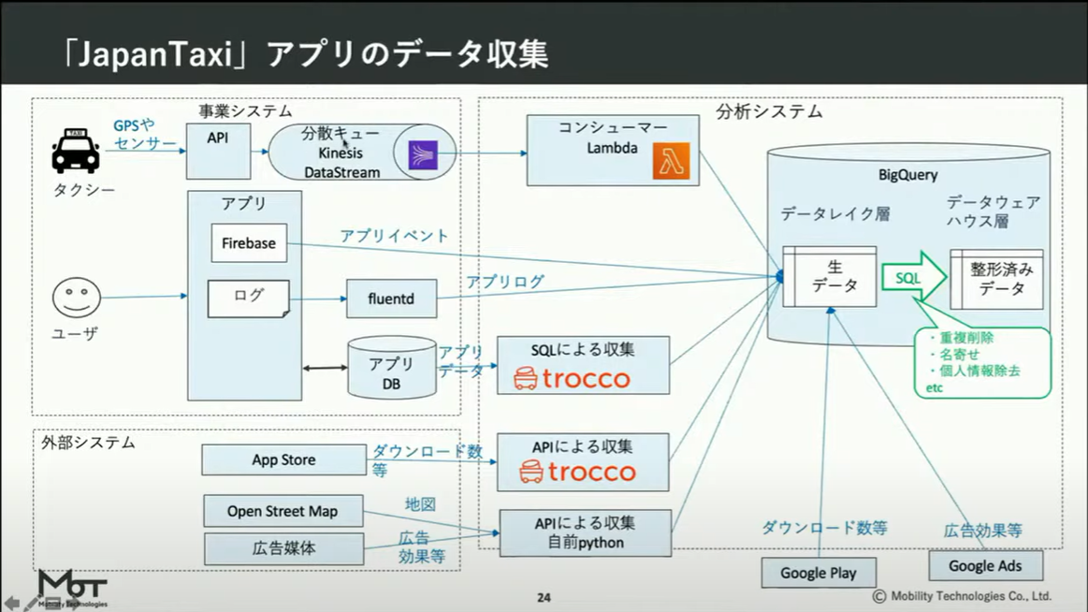

15 | 五味田 | 大橋 | 田辺三菱製薬 | https://www.itmedia.co.jp/news/articles/2103/08/news008.html | 扱うデータの容量が大きく、期待するパフォーマンスが出ない。 1人の患者が複数の病院に通院すると、その分だけ情報が重複し、処方された薬の数だけ新しいデータが生まれる。蓄積されたデータの容量は自ずと大きくなり、1つのファイルが1TBを超えることもめずらしくない→大容量のファイルを扱うと、エラーの連続でまともに動作しない状態が頻発 | 開発、運用コスト圧縮を目的に検討。当初は、一般的なデータベースによるシステムも検討したが、構築時や運用面でコスト的に不利だと判断し、まずは、大規模データの処理に定評のある別のシステムでの環境構築を考え、複数のクラウドサービスの検討を実施。製薬会社のデータ分析基盤の構築には、分析プラットフォーム『Azure Databricks』が最も適していると判断。決め手は、他社と比較して柔軟性や扱いやすさの点で優位な結果が出たからだ。特に、Azure Databricksオートスケーリング、オートターミネートといった機能において、使いやすさと高い柔軟性を誇っている点を評価 | 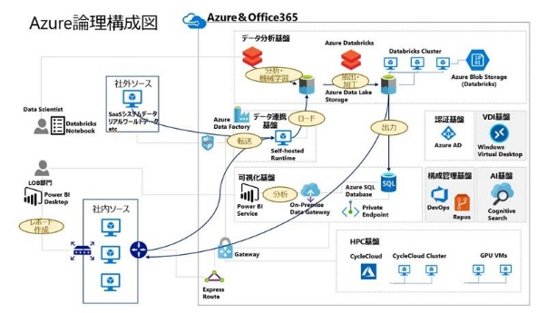 | Azure | 電子カルテや医療報酬明細書（レセプト）から得たデータを分析し、医薬品の価値を高めて販売促進に結び付けるためのデータ分析基盤だ。二つ目は、医薬品のスペシャリストとして病院などの医療現場に情報を提供する医薬情報担当者（MR）が収集した情報の蓄積と分析を行うための業務支援システム | オートスケーリング、オートターミネート
 |  |  |  |  |  |  |  | Azure Databricks

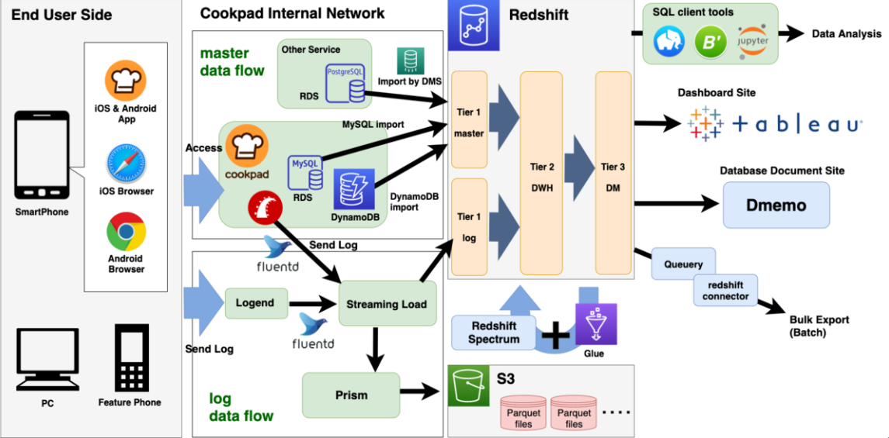
16 | 五味田 | 五味田 | ウシオ電機 | https://www.ntt-tx.co.jp/case/ushio1903/ | 製造現場では、従来から生産性・品質向上のための活動を続けています。しかし、情報が散在していると、改善活動に向けた情報収集や分析に多くの時間がかかり、問題検知と原因究明が遅れ、対応が後手に回ることもあります。これではPDCAサイクルを素早く継続的に回すことができない |  | 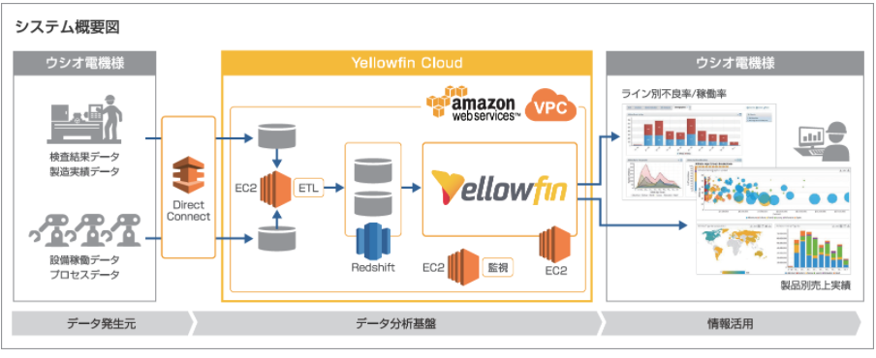 | Yellowfin
17 | 五味田 | 櫻木 | クックパッド | https://techlife.cookpad.com/entry/2019/10/18/090000

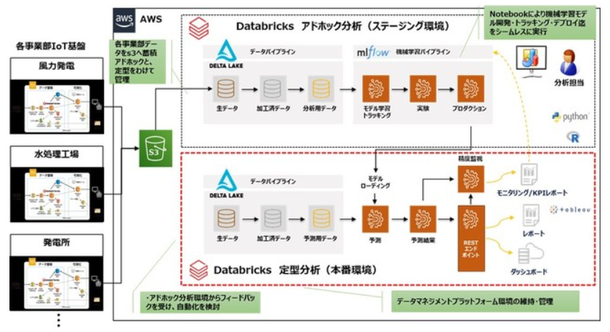
18 | 五味田 | 毛利 | 日立造船 | https://prtimes.jp/main/html/rd/p/000000002.000065185.html | 大量データの分析に関する不安、データ分析者の育成、機械学習でのモデル管理・スムーズなデプロイ環境 | １． 今後のデータ量増加に対する分散処理環境としてのApache Spark ２． データ分析者の協同開発環境に、Databricks Notebook ３． 機械学習のモデル管理、柔軟なデプロイにMlflow |  | レイクハウス・プラットフォーム

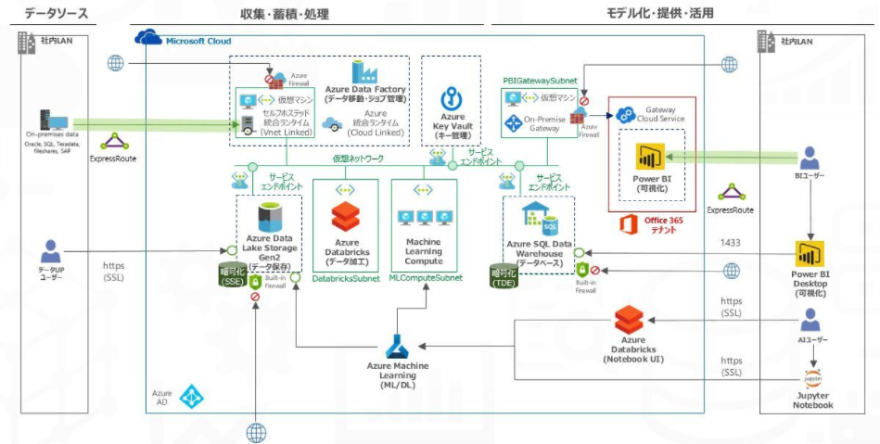
19 | 五味田 | 大橋 | 沖縄銀行 | https://www.itmedia.co.jp/news/articles/2005/28/news002.html

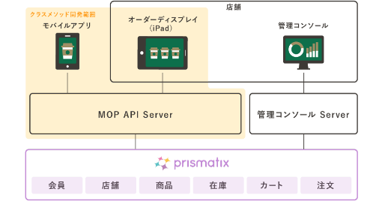
20 | 櫻木 | 五味田 | スターバックス コーヒー ジャパン | https://classmethod.jp/cases/starbucks/ | "会員管理を中心とした自社運用のWebサイトで情報発信 膨大なアクセスによりインフラの負荷が限界に達する フロントエンドをAWSに移行するも管理の手間が変わらず" | "クラウド化以前から取り組んでいた顧客動向分析の領域はアーキテクチャから見直し、AWS 上にデータを統合して、レコメンドサービスやサービス開発のための情報として活用。最近では、データの利用者・利用方法の拡大ニーズに合わせ、データサイエンティストがよりすばやく情報を活用できるデータレイクの構築に着手" |  | ● Amazon EC2 ● Amazon S3 ● Amazon RDS ● デジタルイノベーションプログラム | 多様な顧客に対するオンプレミス対応の限界、管理コストの増大（AWS導入後もしばらく続く）
 |  |  |  | https://d1.awsstatic.com/case-studies/jp/pdf/starbucks_leadersvoice.pdf

21 | 櫻木 | 櫻木 | ANAシステムズ株式会社 | https://classmethod.jp/cases/ana-systems-analytic/ | 20 年以上にわたり ANA がオンプレミス環境で運用してきたデータ分析基盤のデータウェアハウス（DWH）は、度重なる追加開発の複雑化、ディスク容量の逼迫、バッチ処理の長時間化、運用業務の負荷増大などに直面。「新たな分析データを追加しようとしても、ディスク容量に限界があるため容易に対応できず、高度な分析が困難になっていました。システム運用を担う IT 部門も、追加開発やディスクの増設などにリソースを取られている状況でした。」とのこと。 | 膨大なデータを保持、分析するための基盤としてAWSを採用して、データ分析システムを構築。 | 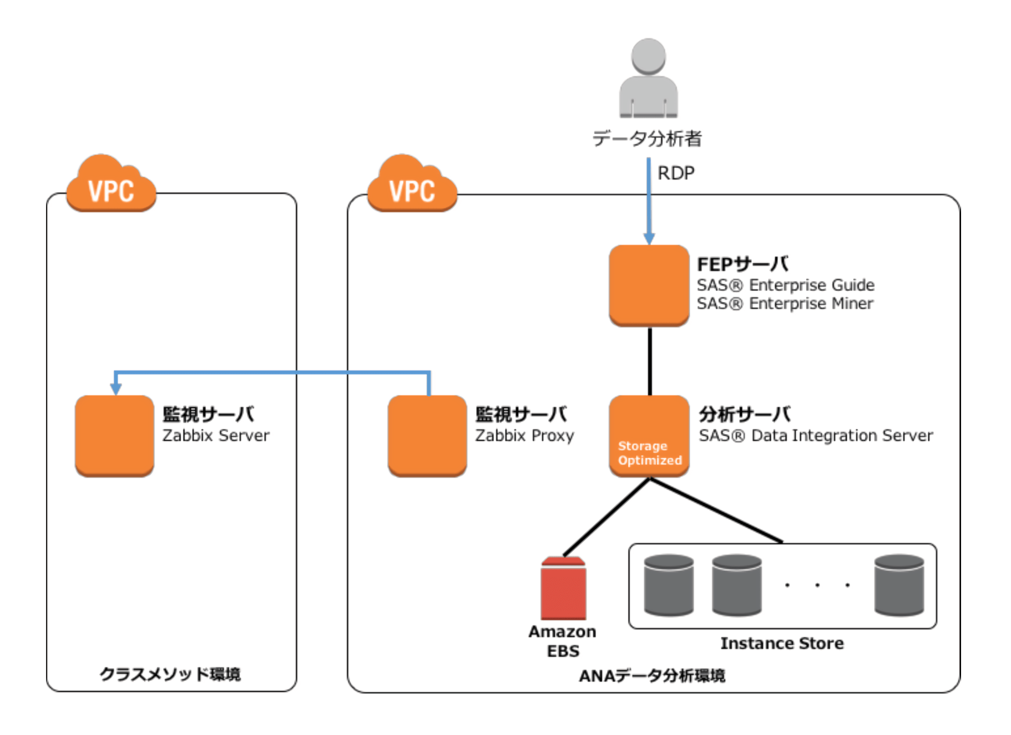 | SAS Institute Japan株式会社のSAS® Enterprise Guide、SAS® Enterprise Miner、SAS® Data Integration Serverを採用し、インフラ基盤としてAWS(DWH の Amazon Redshift と、Amazon EC2、Amazon S3、Amazon Aurora など)を採用 | オンプレミスで構築したシステムのレガシー化により、容量や処理時間の面で限界が生じ、新技術の導入等が行えずにいた。ビッグデータは保有しているものの、活用するための基盤にはなっていなかった。
 |  |  |  | https://aws.amazon.com/jp/solutions/case-studies/ana/

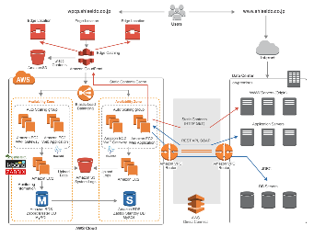
22 | 櫻木 | 毛利 | 株式会社資生堂 | https://classmethod.jp/cases/shiseido-customer-story/ | スーパーやドラッグストアなどの全ての販売会社から上がってくるPOSデータを分析する仕組みづくりを実現する過程において、増え続けるデータに対して効率よく収集し分析する基盤の構築が必要であった。 | 販売データ（POS）やモバイルログなど、企業に存在する様々なデータを集約し、様々な角度から顧客理解を深める、ビックデータ分析基盤を構築した。 |  | AWS、tableau | POSシステムやモバイルログなどのビッグデータの分析に時間がかかっており、更にデータサイエンティスト以外の社員でも簡便に分析・可視化できるようにすることが必要であった。
 |  |  |  | https://www.tableau.com/ja-jp/solutions/customer/shiseido-marketing-use-table-improve-productivity-of-data-analysis |  | タブローの導入により、これまで Excel などで分析していた際に手間だったものが、ドラッグ & ドロップで簡単に集計・深掘り・分析できるようになった。
 |  |  |  | https://aws.amazon.com/jp/solutions/case-studies/shiseido/

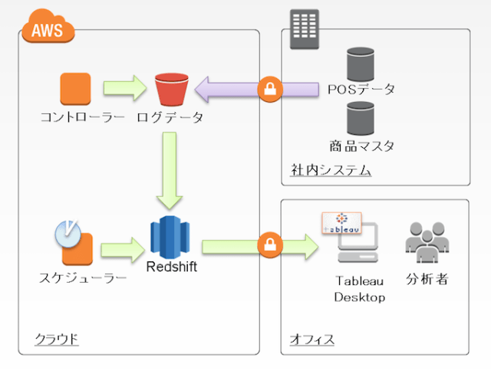

23 | 毛利 | 大橋 | mercari | https://blog.trocco.io/interviews/mercari | 新サービス導入後の利用状況が分からない | 既に導入済みのGCPとの相性の良いBigQueryを採用 |  | GCP BigQuery, torocco | 各種サービス間のデータ紐づけ
 |  |  |  |  | 営業活動と実績の紐づけがしたい | BigQuery&troccoはGCP領域外からのアクセスも容易
 |  |  |  |  | 分断されたデータの統合がしたい | troccoはサポート体制の充実度とコスト面の優位性から選定
 |  |  |  |  |  | 日本のサービスのため、ドキュメントが充実している。

事例分析①_設計手法・パターンの抽出・整理
設計手法・パターンの抽出及び整理

GOAL： |  |  |  |  |  |  |  |  | ATTENTION：
 |  | 事例から構成パターンを導出するにあたり、各事例で用いられている設計手法・パターンの呼称及び定義を統一・標準化する。 |  |  |  |  |  |  | ●設計手法・パターン名は記載されている呼称をそのまま転記する。
STEP： |  |  |  |  |  |  |  |  | ●製品/サービス名のみが記載されていた場合は、調査して該当する機能を判定する
 |  | ①事例一覧の本文及び図より、各社のデータ分析基盤で用いられている設計手法・パターンを抽出して、各機能別に整理を行う。 |  |  |  |  |  |  | 調査の結果複数機能を持つ製品/サービスだった場合には、文脈より利用されている機能を推測する。
 |  | ②別途整理を行った設計手法・パターン一覧と照合して、未知の手法・パターンであれば調査を行い、各機能に分類する。 |  |  |  |  |  |  | ●製品/サービス名はそのまま転記する。正式と略称が併記されていた場合は、略称を転記する。
 |  | ③調査の結果、同一手法・パターンについて複数の呼称が用いられている場合には統合する。(別名として設計手法・パターン一覧に併記する) |  |  |  |  |  |  | ●設計手法・パターン一覧に無いかったものは名称の後に「★」をつけ、あとでまとめて一覧に追記する。
 |  | ④調査の結果、当該手法・パターンの内容が不明であった場合には、「分類不可」(P列)に記載する。

 | # | 企業名 | 記入者 | データ収集 |  | 収集機能 |  | 保管機能 |  | 加工機能 |  | 分析機能 |  | 運用管理機能 |  | データ活用 |  | 分類不可
 |  |  |  | 収集元 | 収集データ | 設計手法・パターン | 製品・サービス | 設計手法・パターン | 製品・サービス | 設計手法・パターン | 製品・サービス | 設計手法・パターン | 製品・サービス | 設計手法・パターン | 製品・サービス | 活用先 | 活用内容
 | 1 | 相鉄ビジネスサービス株式会社 | 関角 | 事業会社様環境 | 乗車券、定期券、回数券などの収入データ |  |  | データレイク本番データ | Amazon S3 |  | ASTERIA Warp | BI本番環境 | Tableau | ログ |  | 事業会社様環境 | 収入変化の分析
 |  |  |  | 市区町村Webサイト | 企業との契約輸送の収入データ |  |  | データレイクテストデータ | Amazon S3 |  |  | BIテスト環境 | Tableau | 過去データバックアップ |  | IT会社様環境 | 運行計画を策定
 |  |  |  | 天気Webサイト | バスの整備履歴 |  |  | DWH本番環境 | Amazon Redshift
 |  |  |  |  | 運行実績 |  |  | DWHテスト環境 | Amazon Redshift
 |  |  |  |  | 停留所ごとの乗降客数
 |  |  |  |  | イベント開催
 |  |  |  |  | 人口データの推移
 |  |  |  |  | 沿線の天候
製品・サービスの為、対象外
 | 6 | Pentaho | 関角

 | 11 | セブンイレブン・ジャパン | 関角 | セブンイレブン店舗 | 2万1000店舗のPOSデータ | リアルタイムデータ連携 | Cloud Pub/Sub | DWH | Big Query | エラーチェック | Dataflow | ダッシュボード | DataPortal | 認可 | Identity-Aware Proxy | 加盟店 | 店頭購買・在庫のデータ把握
 |  |  |  | 基幹システム | 災害対策システム「セブンVIEW」が持つ地域データ |  |  | データレイク | Cloud Storage | 重複チェック | Dataflow |  |  |  | Monitoring | 現場社員 | 在庫管理業務の削減
 |  |  |  |  | 営業支援システムが持つ顧客データ |  |  | データマート | Cloud Storage | マスタ整合性チェック | Dataflow |  |  |  | Logging | 本部社員
 |  |  |  |  | 基幹システムのデータ |  |  |  |  | 形式変換 | Dataflow |  |  | API | Apigee | グループ会社
 |  |  |  |  |  |  |  |  |  | Big Query投入 | Dataflow |  |  |  | ApiEngine | 取引先
 |  |  |  |  |  |  |  |  |  | Big Query更新 | Dataflow |  |  | 他アプリ連携 | Cloud Spanner
 |  |  |  |  |  |  |  |  |  | Cloud Spanner投入 | Dataflow
 |  |  |  |  |  |  |  |  |  | Cloud Spanner更新 | Dataflow
 | 4 | 三菱ふそうトラック・バス株式会社 | 毛利 |  | 車両情報 |  |  |  |  | 分散処理サービス | Azure HDInsight |  |  |  |  |  | ビッグデータのリアルタイム分析
 |  |  |  |  | バックエンド情報 |  |  |  |  | 分散処理ディストリビューション | Hortonworks
 |  |  |  |  |  |  |  |  |  |  | (Hadoop, Storm, Hbase, Spark)

 | 9 | 住友重機械工業 | 毛利 |  | 会計伝票明細 |  | SQL | データレーク | AWS S3 | ETL | AWS Glue | SQL | Amazon Athena
 |  |  |  |  |  |  |  | DWH | AWS RedShift |  |  | BI | tableau

 | 14 | Japan Taxi | 毛利 |  |  | ETL | trocco | データレーク | GCP BigQuery | ETL | trocco | BI | locker
 |  |  |  |  |  |  |  | DWH | GCP BigQuery

 | 18 | 日立造船 | 毛利 | 部門別社内IoT基盤 | 各工場、発電所データ |  |  | データレーク | AWS S3 |  |  | BI | tableau |  |  | データ分析担当者 | 機械学習を利用した分析
 |  |  |  |  |  |  |  | DWH | Deltalake |  |  | 機械学習 | MLflow

 | 22 | 株式会社資生堂 | 毛利 | 社内基盤 | POSデータ |  |  | DWH | AWS RedShift |  |  | BI | Tableau
 |  |  |  |  | ログデータ

 | 5 | 株式会社LIXIL | 大橋 | Business Data |  | ETL |  | データレイク |  | ETL |  | Machine Learning | ML Engine(Google Cloud Machine Learning Engine) | Data Catalog | Google Cloud | Improving Marketing performance
 |  |  |  | Web Data |  |  |  | DWH/Data Mart |  |  |  | Distributed processing | Compute Engine | Enterprise Analytics (BI、Dashboard) | Looker | Sales Enablement
 |  |  |  | Market Data |  |  |  |  |  |  |  |  |  | Data Mining (Data Preparation、Exploratory Analysis) |  | Informing Product strategy

 | 10 | 東京海上日動火災保険 | 大橋 | 社内各種 基幹システム/業務システム | 顧客、契約、事故に関する情報 | ETL |  | （オペレーショナルデータストア） |  | ETL |  | ビジネスインテリジェンス（BI） |  | APIゲートウェイ |  |  | 営業指標を可視化
 |  |  |  | 社外データソース | 自動車のドライブレコーダーのセンサー情報や衝撃検知時の動画ファイル |  |  | データレイク |  |  |  | 統計・機械学習 |  | AIアプリケーション |  |  | 保険請求の不正検知アプリの作成
 |  |  |  |  |  |  |  | データレイクラボ
 |  |  |  |  |  |  |  | DWH

 | 15 | 田辺三菱製薬 | 大橋 | 社外ソース （SaaSシステムデータ、リアルワールドデータなど） | 電子カルテ |  | Azure Data Factory | データレイク | Azure Data Lake Storage | Data Analytics プラットフォーム | Azure Databricks | 機械学習 |  | On-Premise Data Gateway |  | 認証基盤（Azure AD）
 |  |  |  | 社内ソース | 医療報酬明細書 |  |  |  | Azure Data Lake Storage |  | Databricks Cluster | Data Analytics プラットフォーム | Azure Databricks |  |  | VDI基板（Windows Virtual Desktop）
 |  |  |  |  |  |  |  |  | Azure Blob Storage |  |  |  | Databricks Cluster |  |  | 構成管理基板（DevOps、Repos）
 |  |  |  |  |  |  |  |  | Azure SQL Database |  |  | BI | Power BI Service |  |  | AI基板（Cognitive Search）
 |  |  |  |  |  |  |  |  |  |  |  |  |  |  |  | HPC基板（CycleCloud、CycleCloud Cluster、GPUVHs）
 | 19 | 沖縄銀行 | 大橋 | On-premises data | 顧客情報 |  | Azure Data Factory | データレイク | Azure Data Lake Storage | Data Analytics プラットフォーム | Azure Databricks | Machine Learning Compute | Azure Machine Learning | On-Premise Data Gateway
 |  |  |  | Oracle |  |  |  | データレイクウェアハウス | Azure SQL Data Warehouse |  |  | BI | Power BI Desktop
 |  |  |  | SQL
 |  |  |  | Teradata
 |  |  |  | fileshares
 |  |  |  | SAP
 | 23 | mercari | 大橋 | Salesforce:加盟店営業 |  | ETL | trocco |  | Cloud SQL | ETL | trocco | ETL | trocco |  |  |  | 営業活動のファネル可視化
 |  |  |  | Kintone:加盟店管理 |  |  |  |  | Cloud Spanner |  |  | BI | Looler |  |  |  | エンジニア組織の稼働可視化
 |  |  |  | Zendesk:サポート |  |  |  | DWH | BigQuery |  |  |  |  |  |  |  | QAチームによるバグ分析
 |  |  |  | JIRA:チケット管理 |  |  |  |  |  |  |  |  |  |  |  |  | 社内ツールのアカウント更新、グループ紐づけを自動化（設計中）
 |  |  |  | Workday:人事マスタ |  |  |  |  |  |  |  |  |  |  |  |  | オペレーションスタッフの運用業務をクイックに立ち上げ＆成果をトラッキング
 | 3 | Olympus Corporation of Asia PacificLimited（オリンパス アジア・パシフィック社） | 櫻木 | Salesforce Sales Cloud | 顧客・商談・営業データ（国によりフォーマットが異なる） | コネクター | Informatica Intelligent Cloud Services | データウェアハウス | Informatica Intelligent Cloud Services | Translate | Informatica PowerCenter | ダッシュボード | Informatica Cloud Designer |  |  | 経営意思決定 | 各地域／現地法人にまたがる営業／商談 ／販売／顧客データの統合と可視化 |  | https://www.informatica.com/content/dam/informatica-com/ja/collateral/customer-success-story/olympus_customer-story_3469ja.pdf
 |  |  |  | SAP ERP | 販売実績データ | （ETL) |  |  |  | （ETL) |  | 販売予実分析 | Einstein Analytics |  |  | 営業部門 | 販売予実分析・営業パフォーマンス分析 |  | https://dev.classmethod.jp/articles/informatica-intelligent-cloud-services/
 |  |  |  | Excel | 販売計画、顧客データ |  |  |  |  |  |  | 営業パフォーマンス分析 | Einstein Analytics |  |  | 社内 | 各国における営業活動と成果の可視化に より、ベストプラクティスの共有化 |  | https://ecl.ntt.com/documents/service-descriptions/informatica/informatica.html

 | 8 | AGC | 櫻木 | 特約店 | 顧客情報 | ETL | SAP ERP | データレイク | AWS S3 | ETL | AWS Glue | ダッシュボード | Tableau、BIツール |  |  | 経営 | データドリブン経営 | Alteryx | https://www.beex-inc.com/results/agc-data-lake/
 |  |  |  | オフィス | 記載なし | 標準ツール | EC2 | データウェアハウス | S3/Amazon Redshift Spectrum | SQL | Amazon Redshift Spectrum |  | Amazon ES |  |  | 事業部 | IT部門以外における分析の実現 |  | https://aws.amazon.com/jp/solutions/case-studies/agc/
 |  |  |  | 工場 | 工場の実データ |  |  |  |  |  | Amazon RDS |  |  |  |  |  |  |  | https://www.agc.com/news/detail/1202207_2148.html
 |  |  |  |  |  |  |  |  |  |  | Amazon ES |  |  |  |  |  |  |  | https://it.impress.co.jp/articles/-/21541

 | 13 | 住友生命 | 櫻木 | 社内データ | 営業データ・契約・企業情報等 | 差分同期 | Qlik Replicate | データウェアハウス | Azure Synapse Analytics | ETL | Qlik Replicate | ダッシュボード | Tableau、BIツール |  |  | 営業管理 | ダッシュボードを用いた分析・レポート作成 |  | https://xtech.nikkei.com/atcl/nxt/column/18/01688/070200006/
 |  |  |  | 社外データ | Vitalityデータ・外部医療データ | ETL | Talend | データレイク | AmazonS3 | ETL | Talend | AutoML | dotData |  |  | 会員向け情報提供サービス | 機械学習の活用や分析 |  | https://www.itmedia.co.jp/news/articles/2001/27/news002.html
 |  |  |  |  |  |  |  | データマート | AmazonRDS |  |  | Python | Amazon SageMaker |  |  | 新商品開発 | 機械学習の活用や分析 |  | https://customers.microsoft.com/ja-jp/story/787523-sumitomo-life-insurance-jp-japan
 |  |  |  |  |  |  |  |  |  |  |  | CRM | Microsoft Dynamics 365 |  |  |  |  |  | https://www.qlik.com/ja-jp/products/qlik-replicate

 | 17 | クックパッド | 櫻木 | エンドユーザー | 利用ログ情報など | MySQLインポートシステム | 独自開発 | データウェアハウス | Amazon Redshift | クレンジング | Amazon Redshift | ダッシュボード | Tableau |  |  | サービス提供 | 最新の生活ニーズをレポート化し提供 |  | https://techlife.cookpad.com/entry/2019/10/18/090000
 |  |  |  |  |  | Streaming Loadシステム | 独自開発 | 入力層 | S3 |  |  | アドホック分析 | Bdash・Postico・Jupyter | ユーザ認証 | Google OAuth 2.0 | データに基づいた意思決定 | 社員が直接データを触ることで、意思決定を行う |  | https://techlife.cookpad.com/entry/2017/10/06/135527
 |  |  |  |  |  | 更新を検知 | DynamoDB Stream | 論理データマート層 | Amazon Redshift |  |  |  |  | 履歴の保持 |  |  |  |  | https://techlife.cookpad.com/entry/2016/08/08/103906
 |  |  |  |  |  |  |  | 論理データマート層（サンドボックス） | Amazon Redshift

 | 21 | ANA | 櫻木 | 各種システム | 国内線／国際線の予約・発券・搭乗、航空機の運航実績、貨物輸送実績などのデータ | データベースの移行 | AWS Database Migration Service | データウェアハウス | Amazon Redshift | ETL | 独自開発 | 相関性の分析 | Pythonなど |  |  | 経営企画 | Amazon Redshift 上のデータ、外部データなどを組み合わせて相関性の分析や目的別のレポート作成などに活用 |  | https://it.impress.co.jp/articles/-/17328
 |  |  |  |  |  |  |  |  | Amazon EC2、Amazon S3、Amazon Aurora など |  |  | ダッシュボード | Tableau |  |  | 運航品質管理 |  |  | https://xtech.nikkei.com/atcl/nxt/column/18/01790/092500002/
 |  |  |  |  |  |  |  |  |  |  |  |  |  |  |  | マーケティング

 | 2 | 株式会社プロトコーポレーション | 五味田 |  | 小売価格 |  |  |  | Informatica Enterprise Data Catalog | データクレンジング | Informatica Enterprise Data Catalog |  |  |  |  | 自社Webサイト
 |  |  |  |  | オークション取引情報
 |  |  |  |  | 価格相場情報
 |  |  |  |  | 商品詳細情報

 | 7 | リコー | 五味田 | 機器(プリンタ等) | 機器利用状況 | ETL | AWS Glue | データレイク | Amazon S3 |  | Amazon Athena | BI | Amazon QuickSight |  |  | 顧客 | 機器の異常検知
 |  |  |  |  |  |  | Amazon Kinesis |  | Amazon Redshift |  | AWS Glue

 | 12 | 第一三共 | 櫻木 | 社内システム | 経理データ |  |  | フラットファイル | Amazon S3 |  | Informatica |  | SAS |  |  |  | 薬の効果
 |  |  |  |  | CRM |  |  | 構造化データ | Amazon Aurora |  |  |  | TIBCO Spotfire |  |  |  | 安全性分析
 |  |  |  |  | コールセンター |  |  | 大規模データ | Amazon Redshift |  |  |  | Tableau
 |  |  |  | SaaS | 申請文書 |  |  | 分散処理用データ | Hadoop |  |  |  | Amazon QuickSight
 |  |  |  |  | 臨床試験データ
 |  |  |  |  | 検体管理情報
 |  |  |  | 外部データソース | 医療報酬明細

 | 16 | ウシオ電機 | 五味田 | 自社製造現場PC |  |  |  | DWH | Amazon Redshift |  |  |  | Yellowfin
 |  |  |  | 自社製造現場内設備(FA機器) |  |  |  |  |  |  |  |  | Amazon EC2
 |  |  |  | 電力量計測設備

 | 20 | スターバックス コーヒー ジャパン | 五味田 | モバイルアプリ | 顧客動向 |  |  |  | Amazon S3
 |  |  |  | 自社サイト |  |  |  |  | Amazon RDS

事例分析②_設計手法・パターンの標準化
事例分析②_設計手法・パターンの標準化

GOAL： |  |  |  |  |  |  |  | ATTENTION：
 |  | 事例から構成パターンを導出するにあたり、各事例で用いられている設計手法・パターンの呼称及び定義を統一・標準化する。 |  |  |  |  |  | ●分析②についても引き続き分析①の担当者(D列)が担当する。
STEP： |  |  |  |  |  |  |  | ●設計手法・パターン一覧を更新する必要が生じた場合には、下記を原本として各自でコピーしたものに追記する。
 |  | ①「設計手法・パターン」が未記載だが製品・サービスが記載されているものについては、当該製品・サービス機能を追加調査したうえ、 |  |  |  |  |  | また、後でマージする際に追記箇所が判別できるように「赤文字」で記載する。
 |  | 文脈を踏まえて「設計パターン・手法一覧」より適当と思われるものを選択し「(標準化後)」項目に補記する。その後②と③の手順を行う。 |  |  |  |  |  | https://m-ccra.backlog.com/alias/file/14627939
 |  | ②「設計手法・パターン」が記載済みのものについては、別紙「設計パターン・手法一覧」と照合する。一覧に名称が一致するものが |  |  |  |  |  | ●①で「設計手法・パターン」を補記したものは「赤文字」で記載する。
 |  | あればそのままとし、一致しなくとも内容的に同一と判断できる場合、一覧側の名称を「(標準化)」項目に転記する。 |  |  |  |  |  | ●②で自信がないもの・判断に迷うものについては、一旦記載のうえで「▲」を語尾に追記する。
 |  | ③②の結果、該当するものが「設計パターン・手法一覧」が無い場合は、未知の設計パターン・手法と判断して追加調査を行い、 |  |  |  |  |  | ●③で新たに一覧に追加したものについては「青文字」で記載する
 |  | その結果を「(標準化後)」項目と「設計パターン・手法一覧」の双方に追記する。 |  |  |  |  |  | ●収集機能及び加工機能のETLについては粒度が荒すぎる為、本分析内にて標準化とあわせて詳細化を行う。

 | # | 企業名 | 担当者 | データ収集 |  | 収集機能 |  |  | 保管機能 |  |  | 加工機能 |  |  | 分析機能 |  |  | 運用管理機能 |  |  | データ活用
 |  |  |  | 収集元 | 収集データ | 設計手法・パターン | (標準化後) | 製品・サービス | 設計手法・パターン | (標準化後) | 製品・サービス | 設計手法・パターン | (標準化後) | 製品・サービス | 設計手法・パターン | (標準化後) | 製品・サービス | 設計手法・パターン | 同左(標準化後) | 製品・サービス | 活用先 | 活用内容
 | 1 | 相鉄ビジネスサービス株式会社 | 関角 | 事業会社様環境 | 乗車券、定期券、回数券などの収入データ |  |  |  | データレイク本番データ | データレイク | Amazon S3 |  | ETL-データ変換 | ASTERIA Warp | BI本番環境 | 集計・可視化(パッケージ) | Tableau | ログ | アクセスログ取得 |  | 事業会社様環境 | 収入変化の分析
 |  |  |  | 市区町村Webサイト | 企業との契約輸送の収入データ |  |  |  | データレイクテストデータ |  |  |  |  |  | BIテスト環境 |  |  | 過去データバックアップ | バックアップ |  | IT会社様環境 | 運行計画を策定
 |  |  |  | 天気Webサイト | バスの整備履歴 |  |  |  | DWH本番環境 | データウェアハウス | Amazon Redshift
 |  |  |  |  | 運行実績 |  |  |  | DWHテスト環境
 |  |  |  |  | 停留所ごとの乗降客数
 |  |  |  |  | イベント開催
 |  |  |  |  | 人口データの推移 |  |  |  |  |  |  |  |  |  |  |  |  |  | https://blog.serverworks.co.jp/athenas3accesslog
 |  |  |  |  | 沿線の天候
 | 6 | Pentaho | 関角
製品・サービスの為、対象外

 | 11 | セブンイレブン・ジャパン | 関角 | セブンイレブン店舗 | 2万1000店舗のPOSデータ | リアルタイムデータ連携 | リアルタイム収集▲ | Cloud Pub/Sub | DWH | データウェアハウス | Big Query | エラーチェック | ETL-データクレンジング | Dataflow | ダッシュボード | 集計・可視化(パッケージ) | DataPortal | 認可 | アクセス認証・認可 | Identity-Aware Proxy | 加盟店 | 店頭購買・在庫のデータ把握
 |  |  |  | 基幹システム | 災害対策システム「セブンVIEW」が持つ地域データ |  | ファイル収集 |  | データレイク | データレイク | Cloud Storage | 重複チェック | ETL-データクレンジング | Dataflow |  |  |  |  |  | Monitoring | 現場社員 | 在庫管理業務の削減
 |  |  |  |  | 営業支援システムが持つ顧客データ |  | Databaseから取得 |  | データマート | データマート | Cloud Storage | マスタ整合性チェック | ETL-データクレンジング | Dataflow |  |  |  |  | アクセスログ取得 | Logging | 本部社員
 |  |  |  |  | 基幹システムのデータ |  |  |  |  | データマート(連携用) | Cloud Spanner | 形式変換 | ETL-データ変換 | Dataflow |  |  |  |  | API連携▲ | Apigee | グループ会社
 |  |  |  |  |  |  |  |  |  |  |  | Big Query投入 | ELT-データローディング | Dataflow |  |  |  |  |  | ApiEngine | 取引先
 |  |  |  |  |  |  |  |  |  |  |  | Big Query更新 | ELT-データローディング | Dataflow
 |  |  |  |  |  |  |  |  |  |  |  | Cloud Spanner投入 | ELT-データローディング | Dataflow
 |  |  |  |  |  |  |  |  |  |  |  | Cloud Spanner更新 | ELT-データローディング | Dataflow
 | 4 | 三菱ふそうトラック・バス株式会社 | 毛利 |  | 車両情報 |  |  |  |  |  |  | 分散処理サービス |  | Azure HDInsight |  |  |  |  |  |  |  | ビッグデータのリアルタイム分析
 |  |  |  |  | バックエンド情報 |  |  |  |  |  |  | 分散処理ディストリビューション |  | Hortonworks
 |  |  |  |  |  |  |  |  |  |  |  |  |  | (Hadoop, Storm, Hbase, Spark)

 | 9 | 住友重機械工業 | 毛利 |  | 会計伝票明細 |  |  | SQL | データレーク |  | AWS S3 | ETL |  | AWS Glue | SQL |  | Amazon Athena
 |  |  |  |  |  |  |  |  | DWH |  | AWS RedShift |  |  |  | BI |  | tableau

 | 14 | Japan Taxi | 毛利 |  |  | ETL |  | trocco | データレーク |  | GCP BigQuery | ETL |  | trocco | BI |  | locker
 |  |  |  |  |  |  |  |  | DWH |  | GCP BigQuery

 | 18 | 日立造船 | 毛利 | 部門別社内IoT基盤 | 各工場、発電所データ |  |  |  | データレーク |  | AWS S3 |  |  |  | BI |  | tableau |  |  |  | データ分析担当者 | 機械学習を利用した分析
 |  |  |  |  |  |  |  |  | DWH |  | Deltalake |  |  |  | 機械学習 |  | MLflow

 | 22 | 株式会社資生堂 | 毛利 | 社内基盤 | POSデータ |  |  |  | DWH |  | AWS RedShift |  |  |  | BI |  | Tableau
 |  |  |  |  | ログデータ

 | 5 | 株式会社LIXIL | 大橋 | Business Data |  | ETL |  |  | データレイク |  |  | ETL |  |  | Machine Learning |  | ML Engine(Google Cloud Machine Learning Engine) | Data Catalog |  | Google Cloud | Improving Marketing performance
 |  |  |  | Web Data |  |  |  |  | DWH/Data Mart |  |  |  |  |  | Distributed processing |  | Compute Engine | Enterprise Analytics (BI、Dashboard) |  | Looker | Sales Enablement
 |  |  |  | Market Data |  |  |  |  |  |  |  |  |  |  |  |  |  | Data Mining (Data Preparation、Exploratory Analysis) |  |  | Informing Product strategy

 | 10 | 東京海上日動火災保険 | 大橋 | 社内各種 基幹システム/業務システム | 顧客、契約、事故に関する情報 | ETL |  |  | （オペレーショナルデータストア） |  |  | ETL |  |  | ビジネスインテリジェンス（BI） |  |  | APIゲートウェイ |  |  |  | 営業指標を可視化
 |  |  |  | 社外データソース | 自動車のドライブレコーダーのセンサー情報や衝撃検知時の動画ファイル |  |  |  | データレイク |  |  |  |  |  | 統計・機械学習 |  |  | AIアプリケーション |  |  |  | 保険請求の不正検知アプリの作成
 |  |  |  |  |  |  |  |  | データレイクラボ
 |  |  |  |  |  |  |  |  | DWH

 | 15 | 田辺三菱製薬 | 大橋 | 社外ソース （SaaSシステムデータ、リアルワールドデータなど） | 電子カルテ |  |  | Azure Data Factory | データレイク |  | Azure Data Lake Storage | Data Analytics プラットフォーム |  | Azure Databricks | 機械学習 |  |  | On-Premise Data Gateway |  |  | 認証基盤（Azure AD）
 |  |  |  | 社内ソース | 医療報酬明細書 |  |  |  |  |  | Azure Data Lake Storage |  |  | Databricks Cluster | Data Analytics プラットフォーム |  | Azure Databricks |  |  |  | VDI基板（Windows Virtual Desktop）
 |  |  |  |  |  |  |  |  |  |  | Azure Blob Storage |  |  |  |  |  | Databricks Cluster |  |  |  | 構成管理基板（DevOps、Repos）
 |  |  |  |  |  |  |  |  |  |  | Azure SQL Database |  |  |  | BI |  | Power BI Service |  |  |  | AI基板（Cognitive Search）
 |  |  |  |  |  |  |  |  |  |  |  |  |  |  |  |  |  |  |  |  | HPC基板（CycleCloud、CycleCloud Cluster、GPUVHs）
 | 19 | 沖縄銀行 | 大橋 | On-premises data | 顧客情報 |  |  | Azure Data Factory | データレイク |  | Azure Data Lake Storage | Data Analytics プラットフォーム |  | Azure Databricks | Machine Learning Compute |  | Azure Machine Learning | On-Premise Data Gateway
 |  |  |  | Oracle |  |  |  |  | データレイクウェアハウス |  | Azure SQL Data Warehouse |  |  |  | BI |  | Power BI Desktop
 |  |  |  | SQL
 |  |  |  | Teradata
 |  |  |  | fileshares
 |  |  |  | SAP
 | 23 | mercari | 大橋 | Salesforce:加盟店営業 |  | ETL |  | trocco |  |  | Cloud SQL | ETL |  | trocco | ETL |  | trocco |  |  |  |  | 営業活動のファネル可視化
 |  |  |  | Kintone:加盟店管理 |  |  |  |  |  |  | Cloud Spanner |  |  |  | BI |  | Looler |  |  |  |  | エンジニア組織の稼働可視化
 |  |  |  | Zendesk:サポート |  |  |  |  | DWH |  | BigQuery |  |  |  |  |  |  |  |  |  |  | QAチームによるバグ分析
 |  |  |  | JIRA:チケット管理 |  |  |  |  |  |  |  |  |  |  |  |  |  |  |  |  |  | 社内ツールのアカウント更新、グループ紐づけを自動化（設計中）
 |  |  |  | Workday:人事マスタ |  |  |  |  |  |  |  |  |  |  |  |  |  |  |  |  |  | オペレーションスタッフの運用業務をクイックに立ち上げ＆成果をトラッキング
 | 3 | Olympus Corporation of Asia PacificLimited（オリンパス アジア・パシフィック社） | 櫻木 | Salesforce Sales Cloud | 顧客・商談・営業データ（国によりフォーマットが異なる） | コネクター |  | Informatica Intelligent Cloud Services | データウェアハウス |  | Informatica Intelligent Cloud Services | Translate |  | Informatica PowerCenter | ダッシュボード |  | Informatica Cloud Designer |  |  |  | 経営意思決定 | 各地域／現地法人にまたがる営業／商談 ／販売／顧客データの統合と可視化 | https://www.informatica.com/content/dam/informatica-com/ja/collateral/customer-success-story/olympus_customer-story_3469ja.pdf
 |  |  |  | SAP ERP | 販売実績データ | （ETL) |  |  |  |  |  | （ETL) |  |  | 販売予実分析 |  | Einstein Analytics |  |  |  | 営業部門 | 販売予実分析・営業パフォーマンス分析 | https://dev.classmethod.jp/articles/informatica-intelligent-cloud-services/
 |  |  |  | Excel | 販売計画、顧客データ |  |  |  |  |  |  |  |  |  | 営業パフォーマンス分析 |  | Einstein Analytics |  |  |  | 社内 | 各国における営業活動と成果の可視化に より、ベストプラクティスの共有化 | https://ecl.ntt.com/documents/service-descriptions/informatica/informatica.html

 | 8 | AGC | 櫻木 | 特約店 | 顧客情報 | ETL |  | SAP ERP | データレイク |  | AWS S3 | ETL |  | AWS Glue | ダッシュボード |  | Tableau、BIツール |  |  |  | 経営 | データドリブン経営 | https://www.beex-inc.com/results/agc-data-lake/
 |  |  |  | オフィス | 記載なし | 標準ツール |  | EC2 | データウェアハウス |  | S3/Amazon Redshift Spectrum | SQL |  | Amazon Redshift Spectrum |  |  | Amazon ES |  |  |  | 事業部 | IT部門以外における分析の実現 | https://aws.amazon.com/jp/solutions/case-studies/agc/
 |  |  |  | 工場 | 工場の実データ |  |  |  |  |  |  |  |  | Amazon RDS |  |  |  |  |  |  |  |  | https://www.agc.com/news/detail/1202207_2148.html
 |  |  |  |  |  |  |  |  |  |  |  |  |  | Amazon ES |  |  |  |  |  |  |  |  | https://it.impress.co.jp/articles/-/21541

 | 13 | 住友生命 | 櫻木 | 社内データ | 営業データ・契約・企業情報等 | 差分同期 |  | Qlik Replicate | データウェアハウス |  | Azure Synapse Analytics | ETL |  | Qlik Replicate | ダッシュボード |  | Tableau、BIツール |  |  |  | 営業管理 | ダッシュボードを用いた分析・レポート作成 | https://xtech.nikkei.com/atcl/nxt/column/18/01688/070200006/
 |  |  |  | 社外データ | Vitalityデータ・外部医療データ | ETL |  | Talend | データレイク |  | AmazonS3 | ETL |  | Talend | AutoML |  | dotData |  |  |  | 会員向け情報提供サービス | 機械学習の活用や分析 | https://www.itmedia.co.jp/news/articles/2001/27/news002.html
 |  |  |  |  |  |  |  |  | データマート |  | AmazonRDS |  |  |  | Python |  | Amazon SageMaker |  |  |  | 新商品開発 | 機械学習の活用や分析 | https://customers.microsoft.com/ja-jp/story/787523-sumitomo-life-insurance-jp-japan
 |  |  |  |  |  |  |  |  |  |  |  |  |  |  | CRM |  | Microsoft Dynamics 365 |  |  |  |  |  | https://www.qlik.com/ja-jp/products/qlik-replicate

 | 17 | クックパッド | 櫻木 | エンドユーザー | 利用ログ情報など | MySQLインポートシステム |  | 独自開発 | データウェアハウス |  | Amazon Redshift | クレンジング |  | Amazon Redshift | ダッシュボード |  | Tableau |  |  |  | サービス提供 | 最新の生活ニーズをレポート化し提供 | https://techlife.cookpad.com/entry/2019/10/18/090000
 |  |  |  |  |  | Streaming Loadシステム |  | 独自開発 | 入力層 |  | S3 |  |  |  | アドホック分析 |  | Bdash・Postico・Jupyter | ユーザ認証 |  | Google OAuth 2.0 | データに基づいた意思決定 | 社員が直接データを触ることで、意思決定を行う | https://techlife.cookpad.com/entry/2017/10/06/135527
 |  |  |  |  |  | 更新を検知 |  | DynamoDB Stream | 論理データマート層 |  | Amazon Redshift |  |  |  |  |  |  | 履歴の保持 |  |  |  |  | https://techlife.cookpad.com/entry/2016/08/08/103906
 |  |  |  |  |  |  |  |  | 論理データマート層（サンドボックス） |  | Amazon Redshift

 | 21 | ANA | 櫻木 | 各種システム | 国内線／国際線の予約・発券・搭乗、航空機の運航実績、貨物輸送実績などのデータ | データベースの移行 |  | AWS Database Migration Service | データウェアハウス |  | Amazon Redshift | ETL |  | 独自開発 | 相関性の分析 |  | Pythonなど |  |  |  | 経営企画 | Amazon Redshift 上のデータ、外部データなどを組み合わせて相関性の分析や目的別のレポート作成などに活用 | https://it.impress.co.jp/articles/-/17328
 |  |  |  |  |  |  |  |  |  |  | Amazon EC2、Amazon S3、Amazon Aurora など |  |  |  | ダッシュボード |  | Tableau |  |  |  | 運航品質管理 |  | https://xtech.nikkei.com/atcl/nxt/column/18/01790/092500002/
 |  |  |  |  |  |  |  |  |  |  |  |  |  |  |  |  |  |  |  |  | マーケティング

 | 2 | 株式会社プロトコーポレーション | 五味田 |  | 小売価格 |  |  |  |  |  | Informatica Enterprise Data Catalog | データクレンジング |  | Informatica Enterprise Data Catalog |  |  |  |  |  |  | 自社Webサイト
 |  |  |  |  | オークション取引情報
 |  |  |  |  | 価格相場情報
 |  |  |  |  | 商品詳細情報

 | 7 | リコー | 五味田 | 機器(プリンタ等) | 機器利用状況 | ETL |  | AWS Glue | データレイク |  | Amazon S3 |  |  | Amazon Athena | BI |  | Amazon QuickSight |  |  |  | 顧客 | 機器の異常検知
 |  |  |  |  |  |  |  | Amazon Kinesis |  |  | Amazon Redshift |  |  | AWS Glue

 | 12 | 第一三共 | 櫻木 | 社内システム | 経理データ |  |  |  | フラットファイル |  | Amazon S3 |  |  | Informatica |  |  | SAS |  |  |  |  | 薬の効果
 |  |  |  |  | CRM |  |  |  | 構造化データ |  | Amazon Aurora |  |  |  |  |  | TIBCO Spotfire |  |  |  |  | 安全性分析
 |  |  |  |  | コールセンター |  |  |  | 大規模データ |  | Amazon Redshift |  |  |  |  |  | Tableau
 |  |  |  | SaaS | 申請文書 |  |  |  | 分散処理用データ |  | Hadoop |  |  |  |  |  | Amazon QuickSight
 |  |  |  |  | 臨床試験データ
 |  |  |  |  | 検体管理情報
 |  |  |  | 外部データソース | 医療報酬明細

 | 16 | ウシオ電機 | 五味田 | 自社製造現場PC |  |  |  |  | DWH |  | Amazon Redshift |  |  |  |  |  | Yellowfin
 |  |  |  | 自社製造現場内設備(FA機器) |  |  |  |  |  |  |  |  |  |  |  |  | Amazon EC2
 |  |  |  | 電力量計測設備

 | 20 | スターバックス コーヒー ジャパン | 五味田 | モバイルアプリ | 顧客動向 |  |  |  |  |  | Amazon S3
 |  |  |  | 自社サイト |  |  |  |  |  |  | Amazon RDS

